상품제안서
모두애 ESG 네이처 키트_스탠다드 (제로 웨이스트) | 상품코드: S19286

 |  |  |  |  |  |  | 02-713-8555 | www.synergygift.co.kr
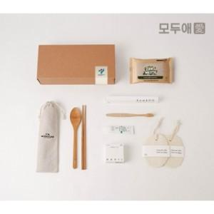

【상세/제작정보】 | <p style="text-align: center;" align="center">​<span style="">린넨파우치 컬러인쇄 및&nbsp;패키지박스 스티커인쇄 포함</span>​</p>

【인쇄/포장옵션】 | 풀칼라 / 종이상자

【공급단가】 | 수량 | 100~ | 200~ | 300~ | 500~ | 1,000~
*VAT별도 | 단가 | 14,600원 | 14,300원 | 14,000원 | 13,700원 | 13,500원

【상품 URL】 | https://www.synergygift.co.kr:443/src/goods_detail.php?gdno=703

